Introduction
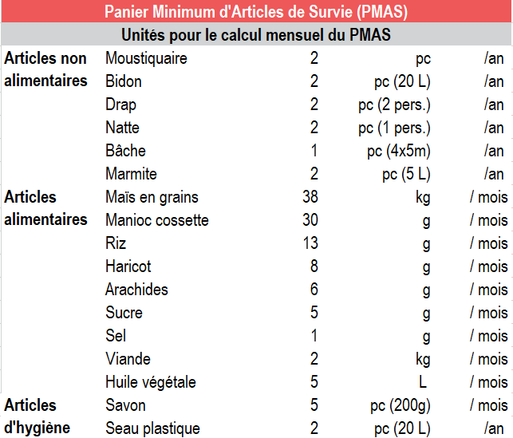
REACH République Centrafricaine | Initiative Conjointe de Suivi des Marchés Mai 2020

Présentation du projet | L’Initiative Conjointe de Suivi des Marchés (ICSM) a été créée par le Groupe de Travail sur les Transferts Monétaires (GTTM) en avril 2019 avec pour objectif de mieux comprendre comment les marchés centrafricains réagissent à la crise, et d’informer les réponses sous forme de transferts monétaires. Cette initiative est guidée par le sous-groupe de travail sur le suivi des marchés du GTTM et bénéficie du soutien du Bureau d'Assistance Humanitaire de l'Agence pour le développement international des Etats-Unis (OFDA).Tous les mois, les principaux marchés de la République Centrafricaine sont évalués. Sur chaque marché, les équipes de terrain enregistrent les prix et la disponibilité des produits alimentaires et non alimentaires de base, vendus dans les magasins et étables de ces marchés.
Méthodologie | Sur chaque marché visité, au moins cinq prix par article sont répertoriés, lorsqu’ils sont disponibles. Conformément à l’objectif de l'ICSM de définir le prix médian du Panier Minimum d'Articles de Survie (PMAS), les cotations enregistrées ciblent sur chaque marché les articles les moins onéreux. La composition du PMAS se base sur celle du Panier Moyen d'Articles élaborée par le GTTM en 2018. Par ailleurs, il a été décidé par le sous-groupe de travail sur le suivi des marchés, de suivre une liste d'articles supplémentaires, également considérés comme des biens de première nécessité en République Centrafricaine, en parallèle des produits du PMAS. Suite à la collecte des données, REACH compile et nettoie les données reccueillies par les partenaires, afin de calculer le coût médian du PMAS sur chaque marché évalué. Pour l'analyse d'avril 2020, cmme en mars, il est important de noter que le calcul du PMAS est conforme au changement d'unités effectué par les clusters pour certains articles du MEB. Ce nouveau MEB a été validé en mars 2020. Les nouvelles unités, et l'impact sur l'évolution des prix, sont détaillés dans ce document d'analye, dans les onglets correspondants.
Période de collecte | Les collectes de données pour le mois de mai 2020 ont eu lieu entre le 26 mai et le 03 juin 2020. Elles ont été réalisées par les partenaires de REACH. Les données sur les prix ne sont fournies qu’à titre indicatif pour la période de collecte. Les prix peuvent varier au cours des semaines, entre les séries de collecte. Les données sont uniquement indicatives des niveaux de prix médians dans chaque marché évalué. Elles ne sont donc pas représentatives. L'outil de collecte de données ICSM exige des enquêteurs qu'ils enregistrent le prix disponible le moins cher et sans marque spécifique pour chaque produit, la disponibilité de la marque pouvant varier. Par conséquent, les différences de prix observées entre les marchés ou entre les mois peuvent être dues à de légères variantes du même produit.
Couverture géographique | Les activités de suivi des marchés ont couvert les localités d'Alindao, Bambari, Bangassou, Bangui, Bégoua, Bimbo, Berbérati, Bossangoa, Bossembélé, Bouar, Bria, Ippy, Kaga-Bandoro, Kouango, Mbaïki, Mbrès, Pissa, Zémio. Cependant, Bégoua, Mbaïki et Pissa ont été retirées de l'analyse, la méthodologie n'ayant pas été appliquée pour ceux trois localits.
Nombre de marchés évalués | 15
Nombre de magasins visités | 422
Partenaires pour la collecte de données | ACTED ACTION CONTRE LA FAIM AFRICAN RELIEF SERVICE CONCERN WORLDWIDE DANN CHURCH AID MERCY CORPS NORWEGIAN REFUGEE COUNCIL OPED OXFAM SOLIDARITES INTERNATIONAL TEARFUND
Contacts | Manon DEBBAH (manon.debbah@reach-initiative.org) Ugo SEMAT (ugo.semat@reach-initiative.org)

Onglets | Description
Données nettoyées 1 - Prix | Première partie des données brutes nettoyées, incluant les localités conservées pour l'analyse de mai. Les unités d'origine ont été conservées, mais les prix affichés ont été convertis selon les unités de référence pour les enquêtes. Cette base de données présente uniquement les prix des produits.
Nettoyage des données | Outil de suivi des modifications opérées sur les données brutes lors de la phase de nettoyage des données.
Cotations | Nombre de cotations disponibles par produit, par localité, pour le mois étudié.
Prix Min-Max | Prix minimum et maximum disponibles par produit, par localité, pour le mois étudié.
Prix médians | Prix médians observés de chaque article suivi, pour chaque marché évalué.
Coût médian du PMAS | Calcul du coût médian du PMAS - panier estimé comme nécessaire pour la survie d'un ménage de cinq personne pour un mois.
Comparaison Avril - Mai | Comparaison faite entre avril et mai 2020. Etude des marchés pour lesquels nous avons des données pour les deux mois étudiés.
Evolution catégories PMAS | Evolution des catégories du PMAS (produits alimentaires, non alimentaires et d'hygiène) depuis juin 2019, par mois, en valeur absolue et en pourcentage.
Evolution tous produits | Evolution en valeur absolue, et en pourcentage, de chaque produits, par marché, depuis juin 2019. Cette section inclut le calcul du coût médian des produits supplémentaires - également considérés comme des biens de première nécessité en République Centrafricaine. Ils fournissent des informations complémentaires sur l'état des marchés dans le pays.
Données nettoyées 2 - Compléments | Deuxième partie des données brutes nettoyées, incluant les localités conservées pour l'analyse de mai. Cette base de données présente les informations complémentaires aux prix (approvisionnement, défis rencontrés lors de l'acheminement des produits, indicateurs Covid-19).
Indicateurs | Présentation des réponses des commerçants, par localité, concernant l'èvolution du nombre de clients, de commerçants dans leur localité, et du prix des transports.
Retard acheminement | Principales raisons évoquées lorsque le produit avait un retard d'acheminement. Analyse par produit.
Origine produits | Origine des produits enquêtés, par localité et par produit.
Questionnaire Kobo | Questionnaire tel qu'il est élaboré afin d'être encodé sur l'outil KOBO.
Choix KOBO | Choix proposés dans l'outil KOBO pour les questions à choix multiples.

COMPOSITION PMAS

Prix médians
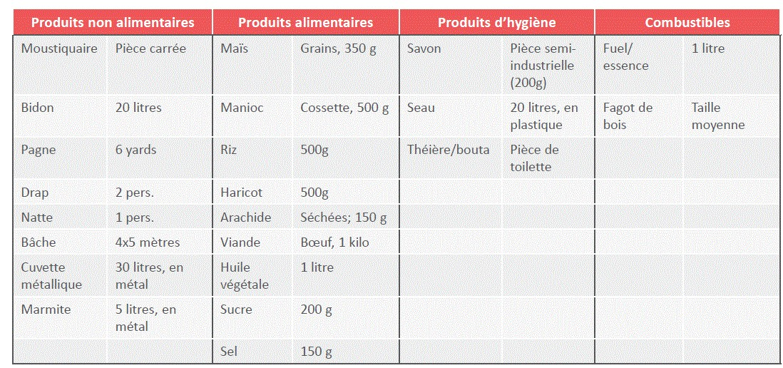
Prix médian par article / marché

Marchés | Moustiquaire | Bidon | Drap | Pagne | Natte | Bâche | Marmite | Cuvette metalique | Maïs en grains | Manioc cossette | Riz | Viande | Haricot | Arachide | Huile Végétale | Sucre | Sel | Savon | Théière / bouta | Seau plastique | Bois de chauffage | Essence
Alindao | 1,000 | 1,600 | 2,500 | 4,000 | 3,500 | 10,000 | 3,500 | 6,000 | 228 | 117 | 500 | 1,500 | 80 | 150 | 1,500 | 200 | 75 | 200 | 2,000 | 3,000 | 50 | 1,250
Bambari | 1,000 | 1,250 | 3,000 | 3,500 | 3,000 | 5,000 | 3,500 | 5,500 | 88 | 250 | 400 | 1,000 | 350 | 150 | 1,500 | 200 | 75 | 200 | 1,250 | 3,000 | 50 | 1,000
Bangassou | 1,000 | 1,425 | 6,000 | 7,500 | 5,000 | 15,000 | 4,375 | 7,200 | 228 | 230 | 400 | 2,000 | 300 | 150 | 2,000 | 200 | 75 | 225 | 2,000 | 3,000 | 100 | 1,200
Bangui | 1,000 | 800 | 5,000 | 5,500 | 3,000 | 22,000 | 2,000 | 3,500 | 300 | 450 | 250 | 3,000 | 350 | 75 | 1,000 | 245 | 150 | 200 | 1,000 | 2,112 | 250 | 1,000
Berbérati | 1,000 | 1,425 | 5,000 | 6,000 | 2,500 | 15,000 | 3,750 | 3,625 | 300 | 150 | 250 | 3,500 | 250 | 100 | 1,250 | 180 | 32 | 150 | 1,000 | 2,500 | 50 | 900
Bimbo | 1,000 | 800 | 3,000 | 6,000 | 3,000 | 15,000 | 3,750 | 6,000 | 205 | 136 | 282 | 1,000 | 300 | 116 | 1,200 | 240 | 375 | 200 | 1,375 | 2,500 | 175 | 865
Bossangoa | 1,000 | 1,600 | 3,000 | 4,500 | 3,000 | 15,000 | 3,000 | 20,000 | 150 | 250 | 500 | 3,500 | 250 | 200 | 1,200 | 250 | 50 | 200 | 1,200 | 2,000 | 100 | 850
Bossembélé | 1,000 | 1,425 | 3,000 | 6,500 | 3,000 | 15,000 | 3,750 | 4,000 | 325 | 475 | 250 | 1,500 | 300 | 400 | 1,500 | 250 | 50 | 200 | 1,250 | 2,500 | 50 | 1,200
Bouar | 2,500 | 1,000 | 2,500 | 4,000 | 2,500 | 15,000 | 3,500 | 6,000 | 250 | 250 | 300 | 3,000 | 200 | 100 | 1,200 | 200 | 50 | 200 | 1,000 | 2,000 | 100 | 700
Bria | 1,250 | 1,750 | 3,000 | 6,000 | 2,500 | 15,000 | 5,500 | 6,000 | 500 | 400 | 450 | 3,000 | 700 | 200 | 1,500 | 200 | 75 | 250 | 2,000 | 2,500 | 100 | 1,300
Ippy | 1,000 | 1,000 | 3,000 | 5,000 | 3,500 | 15,000 | 4,000 | 6,000 | 150 | 200 | 500 | 1,300 | 200 | 100 | 1,500 | 200 | 100 | 250 | 1,375 | 2,500 | 50 | 1,250
Kaga-Bandoro | 1,000 | 2,000 | 3,000 | 6,000 | 3,000 | 15,000 | 3,750 | 6,000 | 175 | 200 | 500 | 1,000 | 500 | 225 | 1,500 | 200 | 63 | 250 | 1,375 | 2,500 | 100 | 1,200
Kouango | 1,500 | 1,250 | 3,500 | 6,500 | 3,000 | 15,000 | 5,500 | 6,000 | 315 | 350 | 400 | 1,500 | 300 | 225 | 1,500 | 200 | 105 | 250 | 1,500 | 3,000 | 100 | 1,500
Mbrès | 2,000 | 2,000 | 4,000 | 6,500 | 4,000 | 15,000 | 3,750 | 7,000 | 175 | 143 | 500 | 1,500 | 375 | 150 | 2,000 | 200 | 100 | 200 | 1,500 | 2,250 | 100 | 1,875
Zémio | 1,000 | 2,500 | 5,000 | 9,500 | 5,000 | 10,000 | 5,000 | 8,500 | 228 | 209 | 175 | 1,500 | 300 | 94 | 2,500 | 300 | 92 | 250 | 2,500 | 4,500 | 250 | 2,500
TOTAL pour toutes les localités (médiane nationale) | 1,000 | 1,425 | 3,000 | 6,000 | 3,000 | 15,000 | 3,750 | 6,000 | 228 | 230 | 400 | 1,500 | 300 | 150 | 1,500 | 200 | 75 | 200 | 1,375 | 2,500 | 100 | 1,200

Légende |  |  |  |  |  | Lorsque la médiane nationale est appliquée cela signifie que REACH ne disposait pas de suffisament de cotations pour calculer le coût médian de l'article et l'a donc remplacé par le coût médian observé à l'échelle nationale (c'est-à-dire de toutes les localités étudiées dans le cadre du suivi des marchés) comme le prévoit la méthodologie.
1,000 | Moins de 3 cotations rapportées - médiane nationale appliquée
1,000 | Aucune cotation rapportée - médiane nationale appliquée

Unités de référence - utlisées lors des enquêtes

